Forbrugsmanual
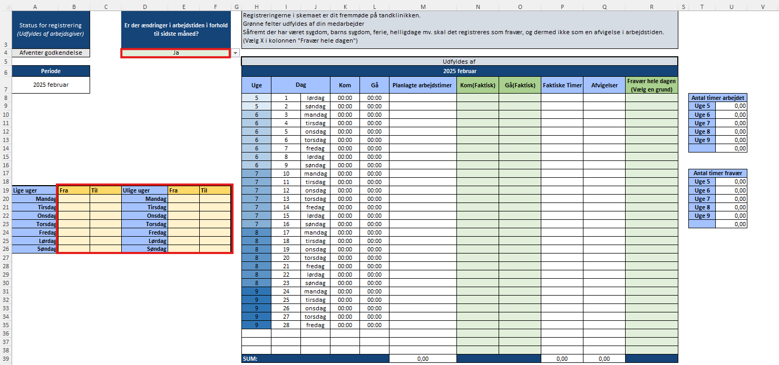
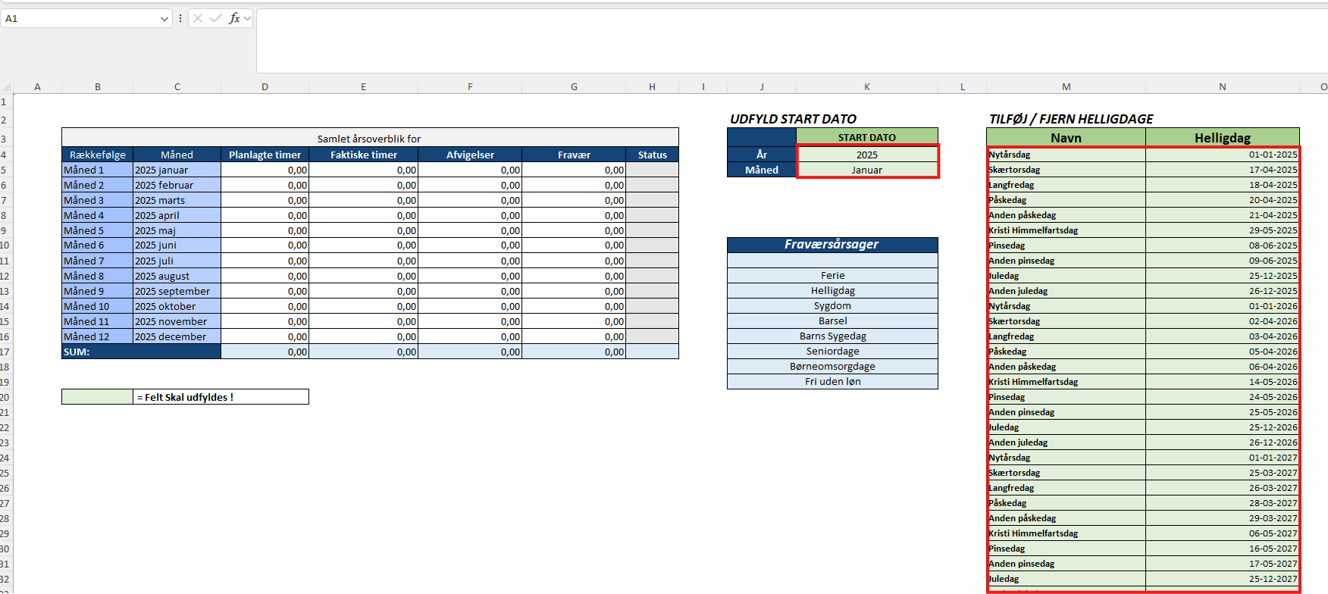
Overblik-arket fungerer som det centrale kontrolpanel for din tidsregistrering. Her vælger du, hvornår din tidsregistrering starter, og du kan tilføje eller fjerne helligdage, så systemet automatisk tager højde for dem i dine arbejdstider og afvigelser.

Der er farvekoordination i arket:
Grønlige felter markerer inputfelter, hvor medarbejderen selv skal indtaste eller registrere arbejdstid.
Andre farver bruges til at skabe overblik og adskille forskellige sektioner, så det er let at se, hvor man skal udfylde, og hvor man blot skal aflæse information.

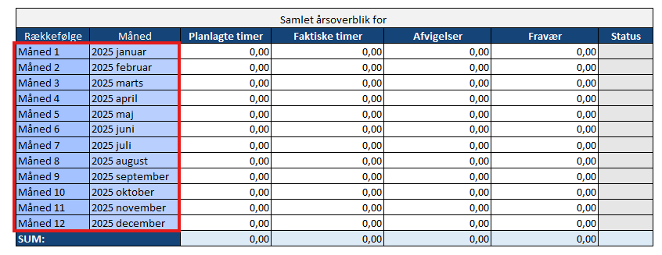

Månedernes rækkefølge i oversigten defineres automatisk ud fra det valg, du foretager i startdato-sektionen.
Når du vælger år og måned for din tidsregistrerings start, vil oversigten tilpasse sig, så den første måned i rækken svarer til din valgte startmåned, og de følgende måneder følger kronologisk herefter.

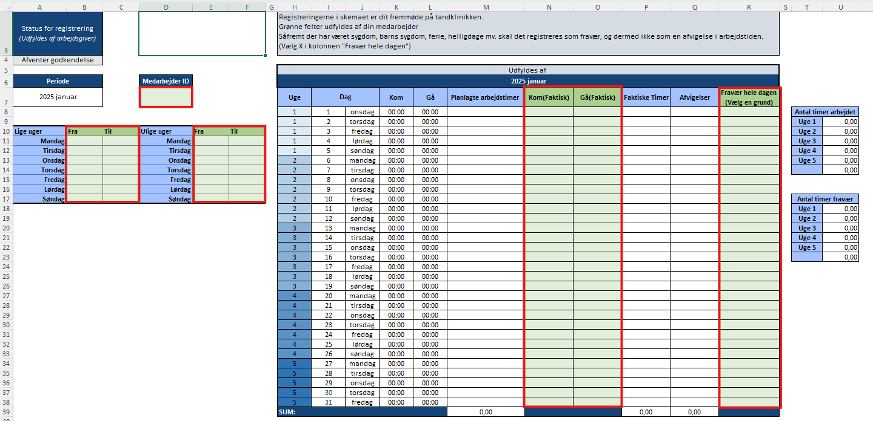
Når du har fastlagt månedsrækkefølgen i Overblik-arket, kan du nemt navigere over i "Måned 1" og se den tilsvarende periode i feltet "Periode" – rækkefølgen følger automatisk den, du har angivet i Overblik-arket.

I dette ark skal du:

Udfylde dit medarbejder-ID i det grønne felt øverst.
Indtaste din planlagte arbejdstid for hver ugedag (i de grønne felter under "Planlagt arbejdstid").
Registrere dine reelt realiserede timer for hver dag under "Kom(Faktisk)" og "Gå(Faktisk)".
Herefter kan du se en automatisk beregning af både dine planlagte timer, dine realiserede timer og eventuelle afvigelser mellem disse.
I sidste kolonne kan du angive årsagen til eventuelt fravær ved at vælge en grund fra listen.

Bemærk:
Alle grønne felter er inputfelter, hvor du som medarbejder skal registrere dine oplysninger. Resten af arket udfyldes og beregnes automatisk ud fra dine indtastninger.

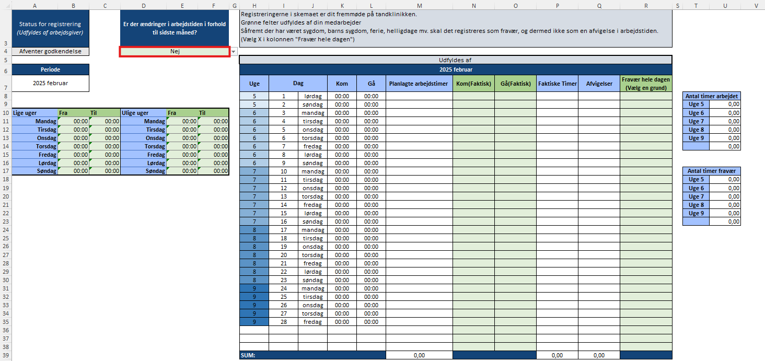

Måned 2 til 12 fungerer efter samme logik som Måned 1. Den væsentligste forskel er, at du for hver ny måned kan vælge, om din planlagte arbejdstid skal være den samme som forrige måned, eller om du ønsker at tilrette den.

Hvis du vælger "Nej" til spørgsmålet om der er ændringer i arbejdstiden, vil din planlagte arbejdstid automatisk blive overført fra sidste måned.
Hvis du vælger "Ja", får du mulighed for at tilrette og indtaste en ny planlagt arbejdstid for den pågældende måned.

Dette gør det nemt og fleksibelt at registrere arbejdstid, uanset om din arbejdstid er fast eller varierer fra måned til måned.
Alle øvrige funktioner og felter fungerer på samme måde som i Måned 1.

